Sheet1
 | Objetivo: | Conocer la dinamica Familiar y como esta afecta al niño
 | No muestra la realidad que vive el niño

 | Aplicación

 | B/N | 1
 |  |  |  |  |  |  | Dibuja una Familia
 |  |  |  |  |  |  | Lapiz, borrador, tajador

 |  | Pertenencia a la familia
 |  |  |  |  |  |  | Obligatorios |  | Opcionales
 | COLOR | 2 |  |  |  |  | Azul |  | Naranja
 |  |  |  |  |  |  | Amarillo |  | Celeste
 |  |  |  |  |  |  | Rojo
 |  |  |  |  |  |  | Verde
 |  |  |  |  |  |  | Morado
 |  |  |  |  |  |  | Marron
 |  |  |  |  |  |  | Negro

 |  | Primer Dibujo: Como la sociedad quiere que el niño vea a su familia
 |  | Segundo Dibujo: Emotividad le dice que es su familia

 |  | usual: Primer dibujo sea mas pequeño

 |  | Dibujo a B/N |  |  |  |  |  |  |  | Dibujo B/N

 |  |  | P | M | H | Y | Para el niño realmente solo la Madre es |  |  |  | M | Y |  |  | Divorcio
 |  |  |  |  |  |  | considerada Familia |  |  |  |  |  |  |  | Depresión
 |  | Dibujo Color |  |  |  |  |  |  |  | Dibujo Color |  |  |  |  | Ansiedad

 |  |  | M | Y |  |  |  |  |  |  | P | M | Y | H

 | PREGUNTAS
 |  | ¿Dónde estan? |  |  |  | Interpretación del entorno

 |  | PARQUE: Como consideras el parque, lugar feliz o no |  |  |  |  |  | Positivo o Negativo

 |  | ¿que estan haciendo? |  |  |  | Energia en la dinamica (Actividad)

 |  | Actividad: Adecuada a no se que esa actividad sea dañina para alguien
 |  | No hay actividad: Depresión o problemas

 |  | Quien es el mas bueno? |  |  | Por que | Material | Afectivo
 |  | Personaje: Imagen de Autoridad (Punto 1) |  |  |  | Extrinseco | Emocional

 |  | ¿Quien es el menos bueno? |  |  | Por que

 |  | ¿Alguien tiene un problema dentro de la familia? |  |  |  |  | Chivo expiatorio
 |  | No

 |  | ¿Si tu familia fuera atacada por un Leon? |  |  |  | ¿Quién saldria lastimado? |  | IRA
 |  | Por un familiar: Ira va hacia ese familiar |  |  |  | Familiar - IRA - Preguntar
 |  | Nadie: No hay Ira

 |  | ¿Con quien la pasa mejor?
 |  | Autoridad: (Punto 2)

 |  | ¿Con quien no te gusta estar?
 |  | Personaje - Investigar

 |  | ¿Cuál es tu color Favorito? |  |  | Da autoridad
 |  | Rojo
 |  | Negro: Busqueda del entorno

 |  | ¿Estos colores en tu familia son por algo en particular?
 |  | No, se interpreta = Dador de Autoridad - (Punto 5 de Autoridad)

 |  | ¿Si los animales existen o no?
 |  | *Existe: Dador de proteccion |  |  | *No existe: Violentador o Violador

 | COLOR
 | COLOR: La ropa de los Personajes, siempre y cuando estos no sean ropas reales |  |  |  |  |  |  | Prioridad de colores

 | ROJO: Impulsividad del personaje, energetico, no son positivas |  |  |  |  |  | (Punto 3 de Autoridad)

 | AZUL: Tranquilidad, recurrir en momentos dificiles - Confianza - Sabia

 | AMARILLO: Referente (Punto 4 de Autoridad) Niños

 | VERDE: Neutral |  |  |  |  |  |  | Celeste = Azul
 |  |  |  |  |  |  |  | Naranja = Rojo
 | MORADO: Emotividad nueva, niñas (Dador de autoridad)

 | NEGRO: Depresivo, no deberia usar (Problemas serios)

 | MARRON: | ¿Este marron se veria mejor de Amarillo o de negro?
 | Problema que el niño no ha resuelto
 | A: Que le piensa que puede resolver
 | N: Problema demasiado fuerte

POSICIONES
 | Arriba o abajo

 |  |  |  |  |  | Abajo: No hay injerencia

 |  |  |  |  |  | Arriba: Idealiza a su familia

 | Izquierda o Derecha

 |  |  |  |  |  |  | Izquierda: Sobreportectora

 |  |  |  |  |  |  | Derecha: Da libertades

 | Posición de la familia
 |  |  |  |  |  |  | Represiva: Crecer
 |  |  |  |  |  |  | Conflicto: Lazos familiares (Poco unidos)
 |  |  |  |  |  |  | El niño solicita unión
 |  |  |  |  |  |  | Dinamica familiar destruida

GRANDE Y PEQUEÑO

 |  |  |  |  |  | Grande: Expansiva -Todo esta entorno a la familia
 |  |  |  |  |  | Pequeña: No tiene ningun poder sobre el niño

PERSONAJES GRANDES Y PEQUEÑOS

 |  |  |  |  |  |  | El personaje más grande es el que
 |  |  |  |  |  |  | tiene el poder dentro de la familia

POSICIONES DEL NIÑO EN EL DIBUJO

 |  |  |  |  |  |  | Primero: Es un punto de Autoridad

 |  |  |  |  |  |  | Niño Primero: El o Ella manda sonbre la
 |  |  |  |  |  |  | Familia

 |  |  |  |  |  |  | Cercania: Son los que ella mas quiere
 |  |  |  |  |  |  | Alejados: son los que ella le tiene menos
 |  |  |  |  |  |  | cariño

 | Detalles: El personaje con mas detalles es (EL punto 6 de autoridad)

 | Posición del niño cuando esta la familia a la derecha o a la izquierda

 |  |  |  |  |  |  | Mas a la derecha: Quiere salir de la sobreportección
 |  |  |  |  |  |  | Mas a la izquierda: Acepto la sobreprotección

 |  |  |  |  |  |  | Mas a la derecha: Huerfano con padre
 |  |  |  |  |  |  | Mas a la Izquierda: Esta pidiendo protección

 | Nubes: Son la imagen materna dador de autoridad |  |  |  |  |  | Lista de personajes de cuidado
 | Mas grandes - Mas necesidad de la Madre |  |  |  |  |  | Personajes de Negro
 |  |  |  |  |  |  | Personajes de Rojo
 | Sol: Imagen Paterna (Padre) |  |  |  |  |  | Personajes escondidos
 |  |  |  |  |  |  | Personajes desnudos
 | Llueve: Conflictos fuertes y ansiedad al niño |  |  |  |  |  | Personajes con armas

 | Animales: | Depende de las preguntas

 | CABEZA

 | Cabezas son muy grandes para el cuerpo: Presión o tensión

 | OJOS
 | Borrados o son muy grandes: No poder expresar lo que el tiene dentro

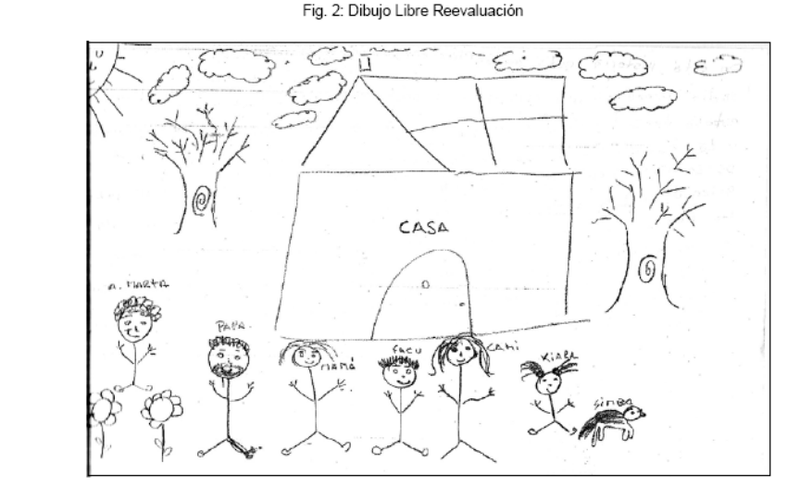
 | Cuadrados o cuadriculados: Rigidez de pensamiento
 | Redondos: Libertad de expresión

 | manos: Violentador

 | Autoridad | Madre

 | Poder | Madre

 | Dinamica

 | En la dinamica familiar se encuentra que la autoridad principal para el niño es su heramana Cami. Asimismo tambien es la
 | imagen de poder la cual brinda los premios y castigos para ella dentro de la familia anteponiendose a la imagen de los padres
 | Asimismo la imagen de los padres se ve afectada de manera negativa por parte de la visión de los niños, los mismos que los
 | ven lejanos y faltos de Autoridad.

 | En la dinamica tambien se puede evidenciar una ruptura entre la relación de los padres y la paciente, de la misma forma
 | existe una persona cercana a ella que la amenaza de manera violenta. Existe poca colaboración de parte de la familia y
 | falta de confianza por parte de Kiara para con sus padres. Finalmente existe un familiar llamado Martha el cual la niña no
 | la considera parte de su familia debido a ¿ PREGUNTAMOS?

